（様式４）器楽・管弦楽ステージ配置図
（様式４）
第44回近畿高等学校総合文化祭福井大会
器楽・管弦楽部門 ステージ配置図

府県名 |  |  |  |  |  |  |  | 事務局使用欄 （記入不要）

ふりがな |  |  |  |  |  |  |  |  |  | 合同の場合の団体名
学校名

ふりがな
学校所在地 |  |  | 〒 |  | -

 |  |  |  | TEL： |  |  |  | FAX：
ふりがな |  |  |  |  |  |  |  |  |  | 緊急時連絡先（携帯電話等）
記載責任者

E-mail
ステージ配置図
福井県立音楽堂
大ホール
迫り配置図
１／１００
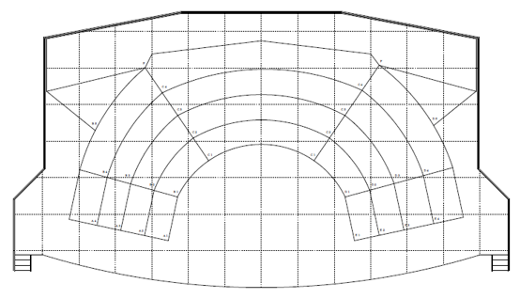

舞台 間口 ２４．４m
奥行き １３．５m
天井の高さ 15.4m
舞台面の高さ 0.75m
ひな壇奥行き 1.8m

 |  |  |  |  |  |  |  |  |  |  | ↓コピーして使用してください

パート別に
区分線を明記してください
（記号）
椅 子 ：○
譜面台：×
指揮者：●

指揮台 |  | 要 ・ 不要 |  |  | 指揮者 譜面台 | 要 ・ 不要 | ピアノ （１台） |  | 要（ 全開 ・ 半開 ・ 閉 ） ・ 不要

備考 （要望等）

（記入上の注意）
１． | 配置図は舞台転換に使用いたしますので、正確にお願い致します
２． | 複数校による合同の場合は、代表校が記入の上提出してください
３． | ステージ配置図は、控えとして必ずコピーを残してください
４． | 配置図は記号に従い、ピアノや打楽器等使用する楽器を簡単な図でそれぞれの位置を記入してください
５． | ピアノを使用する場合は、舞台下手側（図の左側）に配置します

（様式４）合唱 ステージ配置図
(様式４)
第４４回近畿高等学校総合文化祭福井大会
合唱部門 ステージ配置図

府県名 |  |  |  |  |  | 事務局使用欄
 |  |  |  |  |  | （記入不要）
ふりがな
学校・団体名

ふりがな |  |  |  |  |  | ふりがな
記載責任者 |  |  |  |  |  | 学校名

E-mail |  |  |  |  |  | TEL
緊急時連絡先 |  |  |  |  |  | FAX
ふりがな |  |  |  |  |  | ふりがな
指揮者名 |  |  |  |  |  | 伴奏者名

ふりがな |  |  |  |  |  | ふりがな
団体紹介生徒名 |  |  |  |  |  | 団体紹介生徒 学校名

ステージ配置図

舞台間口 |  |  |  |  |  |  |  |  | ひな壇
 | 24.4ｍ |  |  |  |  |  |  |  | 横
奥行き |  |  |  |  |  |  |  |  |  | 10.8ｍ
 | 13.5ｍ |  |  |  |  |  |  |  | 奥行き(1段)
ひな壇２段目→
ひな壇２段目→
ひな壇２段目→
天井の高さ |  |  |  |  |  |  |  |  |  | 1.8ｍ
 | 15.4ｍ
ひな壇１段目→
ひな壇１段目→
ひな壇１段目→
舞台面の高さ
 | 0.75ｍ

 |  |  |  |  |  |  | ・は目安です。

出演数 （指揮者含) |  | 名 | ピアノ位置 | 中央 | ピアノ蓋の状態と使用の有無 |  |  | 譜めくり用 椅子の有無

 |  |  | 指揮者台の 有無 |  | 指揮者譜面台の有無

備考
（要望）

（記入上の注意）
１ 記入上は楷書で丁寧にお願いします。
２ 複数校による合同の場合は、代表校が記入の上提出してください。
３ ステージ配置図は、控えとして必ずコピーをしておいて下さい。
４ ピアノ以外に楽器を使用する場合は、ステージ配置図に楽器名と位置を明記してください。
５ ピアノ位置は原則中央とします。演出の都合等で変更を希望される場合はお問い合わせください。
また、ピアノ蓋の状態も全開・半開・１/４開・閉・不要よりお選びください。

